01_(YBIGTA) 프로젝트_기능명세서
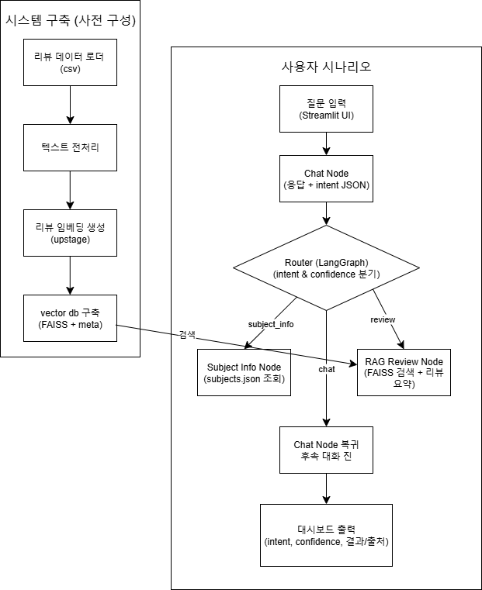
신입기수 교육세션 - RAG Agent 과제 명세서
프로젝트 목표

담당자 | 박준서
산출물 목록 | 프로젝트 코드 | https://github.com/Berry-mas/YBIGTA_newbie_team_project
데이터셋 | 내용 | yes24, 교보문고, 알라딘 각 플랫폼에서 수집한 『소년이 온다』 도서 리뷰 텍스트 (작성일, 평점, 리뷰 포함)
 | 특징 | 감정(긍/부정), 주제어(광주, 민주주의 등), 독자 경험, 사회/정치적 해석 등 관점 존재
전체 파이프라인 | 데이터 구축 | 단계 |  | 설명
 |  | 리뷰 데이터 로드 |  | 전처리된 리뷰 파일(CSV) 불러오기
 |  | 텍스트 전처리 |  | HTML 태그, 특수문자 제거 및 공백 정리, 인코딩 통일
 |  | 리뷰 임베딩 생성 |  | 리뷰 본문을 문장 단위로 분리 후 임베딩(Upstage API)
 |  | Vector DB 구축 (FAISS 인덱스) |  | 리뷰 임베딩을 FAISS Vector DB에 저장, meta.json에메타데이터 포함
 | 사용자 시나리오 | 질문 입력 (Chat Node) |  | LLM이 intent를 subject_info, review, chat 중 하나로 분류 (confidence 포함)
 |  | 의도 분류 |  | 문서 HTML 형태로 파싱
 |  | 정보 요청 처리 (Subject Info Node) |  | intent가 subject_info면 subjects.json에서 책 정보(저자, 출판일, 줄거리, 주제) 검색·응답
 |  | 리뷰 검색 처리 (RAG Review Node) |  | intent가 review면 FAISS DB에서 관련 리뷰 검색 후 긍/부정 요약, 주요 키워드, 대표 문장 제공
 |  | 대화 유지 (Chat Node) |  | intent가 chat이면 기본 대화 수행, 모든 작업 후 Chat Node로 복귀
 |  | 결과 시각화 (Dash) |  | Streamlit UI에서 응답, intent, confidence, 사용한 노드, 검색된 리뷰 수, 예시 리뷰 표시
기능 명세서와 전체 파이프라인들은 과제에 맞게 수정바랍니다. / 로직은 Draw.io로 그려서 CSV와 README에 첨부바랍니다.
프로젝트 기능 명세서 | 시스템 구축 파이프라인 | # | 모듈 | 설명 | 입력 | 출력 | 비고
 |  | 1 | 리뷰 데이터 로더 | 전처리 완료된 YES24·교보·알라딘 『소년이 온다』 리뷰 CSV/JSON 로드 | CSV/JSON | 원본 리뷰 데이터
 |  | 2 | 텍스트 전처리 | 특수문자 제거, 공백 정리, 인코딩 통일 | 원본 리뷰 데이터 | 정제 리뷰 데이터
 |  | 3 | 리뷰 임베딩 생성 | 리뷰 본문을 문장 단위로 분리 후 임베딩 생성 (Upstage) | 정제 리뷰 데이터 | 벡터 | Upstage Embedding API
 |  | 4 | 벡터 DB 구축 (FAISS) | 임베딩과 메타데이터(출처, 날짜, 평점) 저장 | 벡터 + 메타 | index.faiss + metaZ.json
 | 사용자 실시간 흐름 | # | 모듈 | 설명 | 입력 | 출력 | 비고
 |  | 1 | 질문 입력 (Streamlit) | 사용자 질의 입력 | 텍스트 | 파일 경로
 |  | 2 | Chat Node | 기본 대화 생성 + intent JSON(chat/subject_info/review) | 질의 텍스트 | 응답 + intent JSON
 |  | 3 | Router (LangGraph) | intent와 confidence 기반으로 분기 | intent JSON | 다음 Node 명
 |  | 4 | Subject Info Node | subjects.json에서 책 정보 검색·응답 | 텍스트 (주제/질문책 기본 정보 | 텍스트 (책 기본 정보)
 |  | 5 | Rag Review Node | FAISS에서 관련 리뷰 검색, 긍·부정 요약, 주요 키워드 반환 | 텍스트 (질문) | 텍스트 (리뷰 요약·통계)
 |  | 6 | Chat Node 복귀 | 응답 후 기본 대화 유지 | Node 응답 | 유사 상담 목록
 |  | 7 | 대시보드 (Streamlit 등) | ntent, confidence, 사용 노드, 결과·출처 시각화 | 전체 결과 | 전체 결과
대시보드 구성 |  | 섹션 |  | 구성 요소 | 예시
 |  | ① 질문 입력창 |  | 텍스트 입력 필드, 전송 버튼 | “소년이 온다 줄거리 알려줘”
 |  | ② 요약 결과 |  | intent, confidence, 사용된 Node 표시(뱃지/아이콘) | intent: review (0.82) → RAG Review Node
 |  | ③ 정보 패널 (Subject Info) |  | 책 표지, 저자, 출판일, 장르, 줄거리 요약 | “한강, 창비, 2014년, 5·18 민주화운동 배경 소설”
 |  | ④ 리뷰 분석 패널 (RAG Review) |  | 긍·부정 비율 그래프, 주요 키워드, 예시 리뷰 | 긍정 68%, 부정 12%, 키워드: “기억, 광주, 민주주의”
 |  | ⑤ 결과 로그 |  | 대화 이력, 사용 노드, 처리 시간 | Q: “리뷰 반응 어때?” → 처리 시간 1.2s

